Daten
 | Anzahl Bürgeraufnahmen | #REF! | Kriegsausgaben in Pfund
1358 | 10 | 1
1359 | 4
1360 | 3 |  | 100
1361 | 4 |  | 0
1362 | 8 |  | 0
1363 | 12 |  | 345
1364 | 5 |  | 124
1365 | 230 |  | 4027
1366 | 112 |  | 1205
1367 | 86 |  | 4550
1368 | 1 |  | 1666
1369 | 1 |  | 4300
1370 | 0 |  | 1091
1371 | 5 |  | 2249
1372 | 159 |  | 728
1373 | 37 |  | 2170
1374 | 151 |  | 3279
1375 | 0 |  | 638
1376 | 0 |  | 480
1377 | 0 |  | 0
1378 | 192 |  | 320
1379 | 0 |  | 0
1380 | 0 |  | 1327
1381 | 1 |  | 115
1382 | 0 |  | 112
1383 | 3 |  | 0
1384 | 0 |  | 1295
1385 | 1 |  | 1299
1386 | 6 |  | 2985
1387 | 7 |  | 13028
1388 | 2 |  | 11152
1389 | 10 |  | 2382
1390 | 42 |  | 2647
1391 | 31 |  | 852
1392 | 98 |  | 2228
1393 | 595 |  | 2164
1394 | 4 |  | 683
1395 | 7 |  | 474
1396 | 57 |  | 2378
1397 | 4 |  | 783
1398 | 4 |  | 2494
1399 | 16 |  | 595
1400 | 16 |  | 980
1401 | 9 |  | 393
1402 | 11 |  | 988
1403 | 167 |  | 731
1404 | 4 |  | 1071
1405 | 3 |  | 604
1406 | 561 |  | 954
1407 | 25 |  | 786
...
Jahr | Anzahl Bürgeraufnahmen | Kriegsausgaben in Pfund | Quelle: Bürgeraufnahmen: Portmann 1979, 96-99. Kriegsausgaben Rosen 1984, 477-479
1358 | 10
1359 | 4
1360 | 3 | 100
1361 | 4 | 0
1362 | 8 | 0
1363 | 12 | 345
1364 | 5 | 124
1365 | 230 | 4027
1366 | 112 | 1205
1367 | 86 | 4550
1368 | 1 | 1666
1369 | 1 | 4300
1370 | 0 | 1091
1371 | 5 | 2249
1372 | 159 | 728
1373 | 37 | 2170
1374 | 151 | 3279
1375 | 0 | 638
1376 | 0 | 480
1377 | 0 | 0
1378 | 192 | 320
1379 | 0 | 0
1380 | 0 | 1327
1381 | 1 | 115
1382 | 0 | 112
1383 | 3 | 0
1384 | 0 | 1295
1385 | 1 | 1299
1386 | 6 | 2985
1387 | 7 | 13028
1388 | 2 | 11152
1389 | 10 | 2382
1390 | 42 | 2647
1391 | 31 | 852
1392 | 98 | 2228
1393 | 595 | 2164
1394 | 4 | 683
1395 | 7 | 474
1396 | 57 | 2378
1397 | 4 | 783
1398 | 4 | 2494
1399 | 16 | 595
1400 | 16 | 980
1401 | 9 | 393
1402 | 11 | 988
1403 | 167 | 731
1404 | 4 | 1071
1405 | 3 | 604
1406 | 561 | 954
1407 | 25 | 786
1408 | 6 | 824
1409 | 387 | 13923
1410 | 0 | 4605
1411 | 5 | 1322
1412 | 471 | 953
1413 | 5 | 443
1414 | 6 | 1854
1415 | 168 | 688
1416 | 3 | 735
1417 | 6 | 557
1418 | 2 | 484
1419 | 5 | 2900
1420 | 13 | 645
1421 | 30 | 6932
1422 | 16 | 1446
1423 | 6 | 1093
1424 | 629 | 2970
1425 | 310 | 12458
1426 | 3 | 1521
1427 | 0 | 2823
1428 | 0 | 3681
1429 | 5 | 769
1430 | 4 | 1425
1431 | 6 | 1639
1432 | 9 | 2658
1433 | 11 | 541
1434 | 17 | 605
1435 | 12 | 500
1436 | 11 | 394
1437 | 27 | 699
1438 | 10 | 1885
1439 | 4 | 1172
1440 | 14 | 935
1441 | 157 | 717
1442 | 45 | 635
1443 | 594 | 5725
1444 | 302 | 8043
1445 | 65 | 5407.5
1446 | 38 | 5407.5
1447 | 4 | 1745
1448 | 81 | 9147
1449 | 21 | 1835
1450 | 6 | 1808
1451 | 3 | 5117
1452 | 2 | 1121
1453 | 5 | 1173
1454 | 5 | 1603
1455 | 5 | 1087
1456 | 6 | 639
1457 | 19 | 661
1458 | 10 | 557
1459 | 8 | 581
1460 | 2 | 1161
1461 | 103 | 309
1462 | 65 | 1708
1463 | 8 | 1063
1464 | 8 | 786
1465 | 11 | 830
1466 | 17 | 610
1467 | 7 | 1056
1468 | 21 | 1024
1469 | 30 | 811
1470 | 31 | 888
1471 | 9 | 717
1472 | 11 | 1011
1473 | 9 | 2679
1474 | 95 | 16605
1475 | 82 | 24332
1476 | 36 | 6359
1477 | 12 | 1439
1478 | 15 | 859
1479 | 6 | 1145
1480 | 7 | 801
1481 | 16 | 693
1482 | 9 | 2783
1483 | 1 | 1204
1484 | 27 | 1207
1485 | 11 | 1111
1486 | 15 | 866
1487 | 11 | 1056
1488 | 311 | 3653
1489 | 190 | 2924
1490 | 21 | 1042
1491 | 16 | 1840
1492 | 35 | 1094
1493 | 25 | 889
1494 | 30 | 924
1495 | 18 | 959
1496 | 34 | 819
1497 | 23 | 1012
1498 | 29 | 2404
1499 | 12 | 2000
1500 | 24 | 833
1501 | 21 | 585
1502 | 8 | 4682
1503 | 26 | 524
1504 | 22 | 690
1505 | 31 | 612
1506 | 20 | 606
1507 | 21 | 630
1508 | 21 | 504
1509 | 21 | 656
1510 | 29 | 544
1511 | 19 | 4998
1512 | 22 | 1788
1513 | 29 | 5718
1514 | 20 | 2076
1515 | 16 | 22447
1516 | 14 | 3402
1517 | 19 | 1272
1518 | 21 | 1650
1519 | 32 | 1586
1520 | 38 | 2710
1521 | 30 | 5167
1522 | 20 | 1891
1523 | 18 | 2072
1524 | 48 | 2130
1525 | 44 | 1670
1526 | 32 | 1490
1527 | 68 | 1185
1528 | 48 | 1371
1529 | 78 | 3016
1530 | 38 | 9849
1531 | 36
1532 | 45
1533 | 55
1534 | 138
1535 | 47
1536 | 29
1537 | 44
1538 | 31
1539 | 63
1540 | 58

Zusammenzug
 |  | Daten | Summe Bürgeraufnahmen | Summe Kriegsausgaben in Pfund
1360 | 1364 | 1360–1364 | 32 | 569
1365 | 1369 | 1365–1369 | 430 | 15748
1370 | 1374 | 1370–1374 | 352 | 9517
1375 | 1379 | 1375–1379 | 192 | 1438
1380 | 1384 | 1380–1384 | 4 | 2849
1385 | 1389 | 1385–1389 | 26 | 30846
1390 | 1394 | 1390–1394 | 770 | 8574
1395 | 1399 | 1395–1399 | 88 | 6724
1400 | 1404 | 1400–1404 | 207 | 4163
1405 | 1409 | 1405–1409 | 982 | 17091
1410 | 1414 | 1410–1414 | 487 | 9177
1415 | 1419 | 1415–1419 | 184 | 5364
1420 | 1424 | 1420–1424 | 694 | 13086
1425 | 1429 | 1425–1429 | 318 | 21252
1430 | 1434 | 1430–1434 | 47 | 6868
1435 | 1439 | 1435–1439 | 64 | 4650
1440 | 1444 | 1440–1444 | 1112 | 16055
1445 | 1449 | 1445–1449 | 209 | 23542
1450 | 1454 | 1450–1454 | 21 | 10822
1455 | 1459 | 1455–1459 | 48 | 3525
1460 | 1464 | 1460–1464 | 186 | 5027
1465 | 1469 | 1465–1469 | 86 | 4331
1470 | 1474 | 1470–1474 | 155 | 21900
1475 | 1479 | 1475–1479 | 151 | 34134
1480 | 1484 | 1480–1484 | 60 | 6688
1485 | 1489 | 1485–1489 | 538 | 9610
1490 | 1494 | 1490–1494 | 127 | 5789
1495 | 1499 | 1495–1499 | 116 | 7194
1500 | 1504 | 1500–1504 | 101 | 7314
1505 | 1509 | 1505–1509 | 114 | 3008
1510 | 1514 | 1510–1514 | 119 | 15124
1515 | 1519 | 1515–1519 | 102 | 30357
1520 | 1524 | 1520–1524 | 154 | 13970
1525 | 1529 | 1525–1529 | 270 | 8732

Daten Kriegszüge
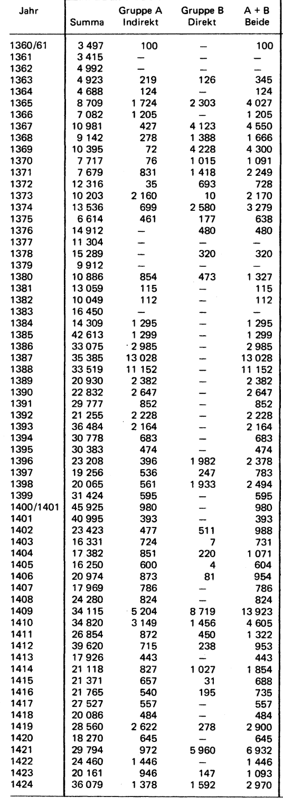
Jahr | Kriegsausgaben in Pfund | Fouquet | Jahr | Ausgaben in Fl
1360 | 100 |  | 1400 | 742
1361 | 0 |  | 1401 | 298
1362 | 0 |  | 1402 | 748
1363 | 345 |  | 1403 | 554
1364 | 124 |  | 1404 | 1020
1365 | 4027 |  | 1405 | 575
1366 | 1205 |  | 1406 | 867
1367 | 4550 |  | 1407 | 714
1368 | 1666 |  | 1408 | 749
1369 | 4300 |  | 1409 | 12657
1370 | 1091 |  | 1410 | 4303
1371 | 2249 |  | 1411 | 1236
1372 | 728 |  | 1412 | 891
1373 | 2170 |  | 1413 | 414
1374 | 3279 |  | 1414 | 1733
1375 | 638 |  | 1415 | 643
1376 | 480 |  | 1416 | 687
1377 | 0 |  | 1417 | 525
1378 | 320 |  | 1418 | 456
1379 | 0 |  | 1419 | 2736
1380 | 1327 |  | 1420 | 597
1381 | 115 |  | 1421 | 6419
1382 | 112 |  | 1422 | 1339
1383 | 0 |  | 1423 | 1012
1384 | 1295 |  | 1424 | 2750
1385 | 1299 |  | 1425 | 10833
1386 | 2985 |  | 1426 | 1323
1387 | 13028 |  | 1427 | 2455
1388 | 11152 |  | 1428 | 3201
1389 | 2382 |  | 1429 | 669
1390 | 2647 |  | 1430 | 1239
1391 | 852 |  | 1431 | 1425
1392 | 2228 |  | 1432 | 2311
1393 | 2164 |  | 1433 | 470
1394 | 683 |  | 1434 | 526
1395 | 474 |  | 1435 | 435
1396 | 2378 |  | 1436 | 343
1397 | 783 |  | 1437 | 608
1398 | 2494 |  | 1438 | 1639
1399 | 595 |  | 1439 | 1019
1400 | 980 |  | 1440 | 813
1401 | 393 |  | 1441 | 623
1402 | 988 |  | 1442 | 552
1403 | 731 |  | 1443 | 4978
1404 | 1071 |  | 1444 | 6994
1405 | 604 |  | 1445 | 4702
1406 | 954 |  | 1446 | 4702
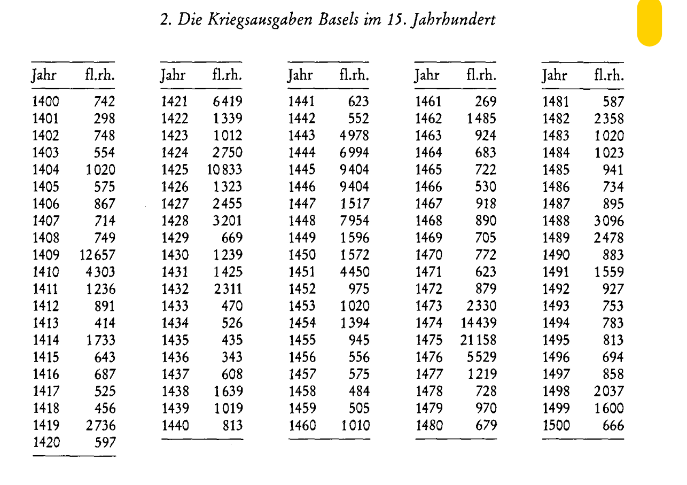
1407 | 786 |  | 1447 | 1517
1408 | 824 |  | 1448 | 7954
1409 | 13923 |  | 1449 | 1596
1410 | 4605 |  | 1450 | 1572
1411 | 1322 |  | 1451 | 4450
1412 | 953 |  | 1452 | 975
1413 | 443 |  | 1453 | 1020
1414 | 1854 |  | 1454 | 1394
1415 | 688 |  | 1455 | 945
1416 | 735 |  | 1456 | 556
1417 | 557 |  | 1457 | 575
1418 | 484 |  | 1458 | 484
1419 | 2900 |  | 1459 | 505
1420 | 645 |  | 1460 | 1010
1421 | 6932 |  | 1461 | 269
1422 | 1446 |  | 1462 | 1485
1423 | 1093 |  | 1463 | 924
1424 | 2970 |  | 1464 | 683
1425 | 12458 |  | 1465 | 722
1426 | 1521 |  | 1466 | 530
1427 | 2823 |  | 1467 | 918
1428 | 3681 |  | 1468 | 890
1429 | 769 |  | 1469 | 705
1430 | 1425 |  | 1470 | 772
1431 | 1639 |  | 1471 | 623
1432 | 2658 |  | 1472 | 879
1433 | 541 |  | 1473 | 2330
1434 | 605 |  | 1474 | 14439
1435 | 500 |  | 1475 | 21158
1436 | 394 |  | 1476 | 5529
1437 | 699 |  | 1477 | 1219
1438 | 1885 |  | 1478 | 728
1439 | 1172 |  | 1479 | 970
1440 | 935 |  | 1480 | 679
1441 | 717 |  | 1481 | 587
1442 | 635 |  | 1482 | 2358
1443 | 5725 |  | 1483 | 1020
1444 | 8043 |  | 1484 | 1023
1445 | 5407.5 |  | 1485 | 941
1446 | 5407.5 |  | 1486 | 734
1447 | 1745 |  | 1487 | 985
1448 | 9147 |  | 1488 | 3096
1449 | 1835 |  | 1489 | 2478
1450 | 1808 |  | 1490 | 883
1451 | 5117 |  | 1491 | 1559
1452 | 1121 |  | 1492 | 927
1453 | 1173 |  | 1493 | 753
1454 | 1603 |  | 1494 | 783
1455 | 1087 |  | 1495 | 813
1456 | 639 |  | 1496 | 694
1457 | 661 |  | 1497 | 858
1458 | 557 |  | 1498 | 2037
1459 | 581 |  | 1499 | 1600
1460 | 1161 |  | 1500 | 666
1461 | 309
1462 | 1708
1463 | 1063
1464 | 786
1465 | 830
1466 | 610
1467 | 1056
1468 | 1024
1469 | 811
1470 | 888
1471 | 717
1472 | 1011
1473 | 2679
1474 | 16605
1475 | 24332
1476 | 6359
1477 | 1439
1478 | 859
1479 | 1145
1480 | 801
1481 | 693
1482 | 2783
1483 | 1204
1484 | 1207
1485 | 1111
1486 | 866
1487 | 1056
1488 | 3653
1489 | 2924
1490 | 1042
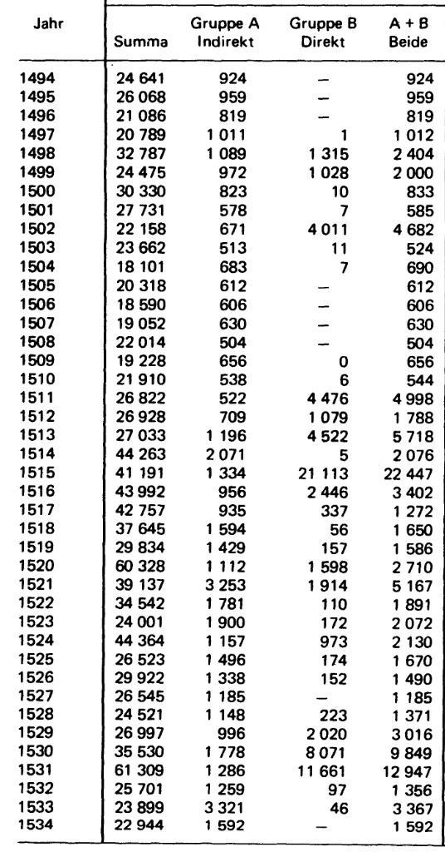
1491 | 1840
1492 | 1094
1493 | 889
1494 | 924
1495 | 959
1496 | 819
1497 | 1012
1498 | 2404
1499 | 2000
1500 | 833
1501 | 585
1502 | 4682
1503 | 524
1504 | 690
1505 | 612
1506 | 606
1507 | 630
1508 | 504
1509 | 656
1510 | 544
1511 | 4998
1512 | 1788
1513 | 5718
1514 | 2076
1515 | 22447
1516 | 3402
1517 | 1272
1518 | 1650
1519 | 1586
1520 | 2710
1521 | 5167
1522 | 1891
1523 | 2072
1524 | 2130
1525 | 1670
1526 | 1490
1527 | 1185
1528 | 1371
1529 | 3016
1530 | 9849

